状态机真值表
现态 10进制 | S3 | S2 | S1 | S0 | R_Type | LW | SW | BEQ | BNE | SYSCALL | ADDI | 次态 10进制 | N3 | N2 | N1 | N0 | 微指令 | 状态 | 地址
0 | 0 | 0 | 0 | 0 | X | X | X | X | X | X | X | 1 | 0 | 0 | 0 | 1 | 取指令 | S0 | 0
1 | 0 | 0 | 0 | 1 | 1 | X | X | X | X | X | X | 7 | 0 | 1 | 1 | 1 | 译码 | S1 | 1
1 | 0 | 0 | 0 | 1 | X | 1 | X | X | X | X | X | 2 | 0 | 0 | 1 | 0 | LW1 | S2 | 2
1 | 0 | 0 | 0 | 1 | X | X | 1 | X | X | X | X | 5 | 0 | 1 | 0 | 1 | LW2 | S3 | 3
1 | 0 | 0 | 0 | 1 | X | X | X | 1 | X | X | X | 9 | 1 | 0 | 0 | 1 | LW3 | S4 | 4
1 | 0 | 0 | 0 | 1 | X | X | X | X | 1 | X | X | 10 | 1 | 0 | 1 | 0 | SW1 | S5 | 5
1 | 0 | 0 | 0 | 1 | X | X | X | X | X | 1 | X | 13 | 1 | 1 | 0 | 1 | SW2 | S6 | 6
1 | 0 | 0 | 0 | 1 | X | X | X | X | X | X | 1 | 11 | 1 | 0 | 1 | 1 | R型运算1 | S7 | 7
2 | 0 | 0 | 1 | 0 | X | X | X | X | X | X | X | 3 | 0 | 0 | 1 | 1 | R型运算2 | S8 | 8
3 | 0 | 0 | 1 | 1 | X | X | X | X | X | X | X | 4 | 0 | 1 | 0 | 0 | Beq | S9 | 9
4 | 0 | 1 | 0 | 0 | X | X | X | X | X | X | X | 0 | 0 | 0 | 0 | 0 | Bne | S10 | 10
5 | 0 | 1 | 0 | 1 | X | X | X | X | X | X | X | 6 | 0 | 1 | 1 | 0 | ADDI1 | S11 | 11
6 | 0 | 1 | 1 | 0 | X | X | X | X | X | X | X | 0 | 0 | 0 | 0 | 0 | ADDI2 | S12 | 12
7 | 0 | 1 | 1 | 1 | X | X | X | X | X | X | X | 8 | 1 | 0 | 0 | 0 | SYSCALL | S13 | 13
8 | 1 | 0 | 0 | 0 | X | X | X | X | X | X | X | 0 | 0 | 0 | 0 | 0
9 | 1 | 0 | 0 | 1 | X | X | X | X | X | X | X | 0 | 0 | 0 | 0 | 0 | 微程序地址供参考
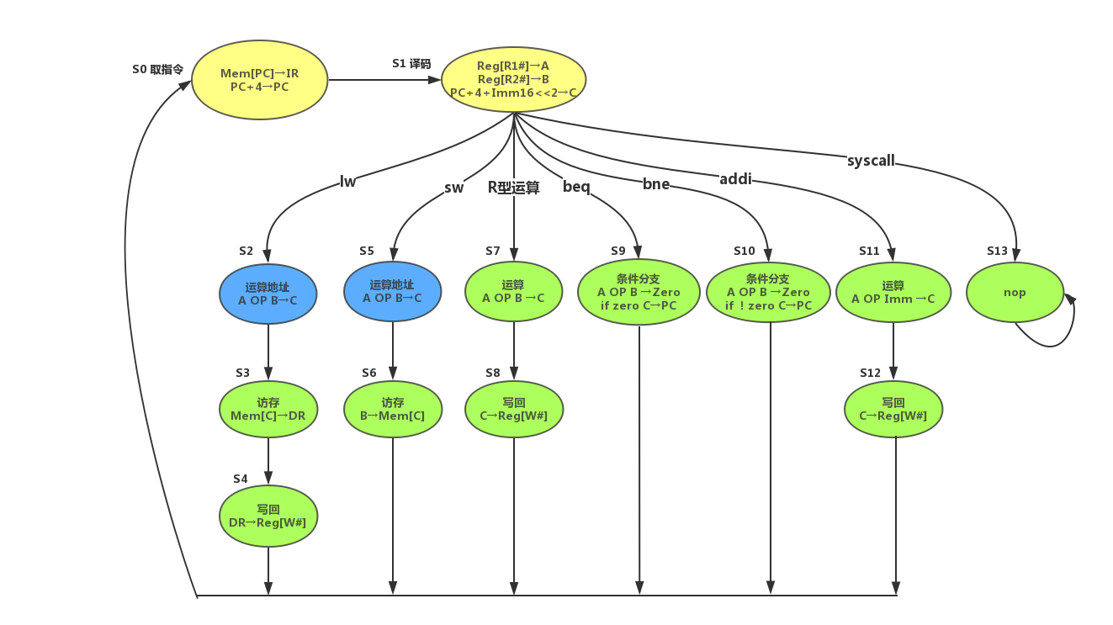
10 | 1 | 0 | 1 | 0 | X | X | X | X | X | X | X | 0 | 0 | 0 | 0 | 0
11 | 1 | 0 | 1 | 1 | X | X | X | X | X | X | X | 12 | 1 | 1 | 0 | 0
12 | 1 | 1 | 0 | 0 | X | X | X | X | X | X | X | 0 | 0 | 0 | 0 | 0
13 | 1 | 1 | 0 | 1 | X | X | X | X | X | X | X | 13 | 1 | 1 | 0 | 1
 | X | X | X | X | X | X | X | X | X | X | X |  | X | X | X | X
 | X | X | X | X | X | X | X | X | X | X | X |  | X | X | X | X
 | X | X | X | X | X | X | X | X | X | X | X |  | X | X | X | X
 | X | X | X | X | X | X | X | X | X | X | X |  | X | X | X | X
 | X | X | X | X | X | X | X | X | X | X | X |  | X | X | X | X
 | X | X | X | X | X | X | X | X | X | X | X |  | X | X | X | X
 | X | X | X | X | X | X | X | X | X | X | X |  | X | X | X | X

 | 状态机（现态） |  |  |  | 信号名称可自行编辑（X为任意值）其他列可不用 |  |  |  |  |  |  |  | 状态机（次态）

自动生成表达式

S3 | S2 | S1 | S0 | R_Type | LW | SW | BEQ | BNE | SYSCALL | ADDI | 其他 | 最小项表达式 | N3 | N2 | N1 | N0
~S3 | ~S2 | ~S1 | S0 |  |  |  | BEQ |  |  |  |  | ~S3 ~S2 ~S1 S0 BEQ + | 1 | 0 | 0 | 1
~S3 | ~S2 | ~S1 | S0 |  |  |  |  | BNE |  |  |  | ~S3 ~S2 ~S1 S0 BNE + | 1 | 0 | 1 | 0 | 筛选点这里
~S3 | ~S2 | ~S1 | S0 |  |  |  |  |  | SYSCALL |  |  | ~S3 ~S2 ~S1 S0 SYSCALL + | 1 | 1 | 0 | 1
~S3 | ~S2 | ~S1 | S0 |  |  |  |  |  |  | ADDI |  | ~S3 ~S2 ~S1 S0 ADDI + | 1 | 0 | 1 | 1
~S3 | S2 | S1 | S0 |  |  |  |  |  |  |  |  | ~S3 S2 S1 S0 + | 1 | 0 | 0 | 0
S3 | ~S2 | S1 | S0 |  |  |  |  |  |  |  |  | S3 ~S2 S1 S0 + | 1 | 1 | 0 | 0
S3 | S2 | ~S1 | S0 |  |  |  |  |  |  |  |  | S3 S2 ~S1 S0 + | 1 | 1 | 0 | 1

 |  |  |  |  |  |  |  |  |  |  |  | 将最小项表达式复制出即可 | 分别筛选不同次态列为1的项目

